상품제안서
네이쳐 야외 나침반 호루라기 야외 구조 구난 생존 캠핑 | 상품코드: F27611

 |  |  |  |  |  |  | 02-412-0044 | www.easy1.co.kr
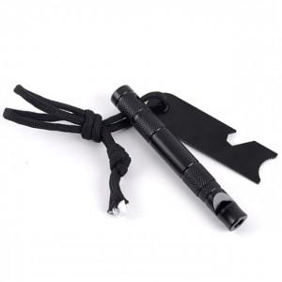

【상세/제작정보】 | 기본수량 미만 인쇄시 비용 추가.

【인쇄/포장옵션】 | 실크 / 포장불가능

【공급단가】 | 수량 | 140~ | 420~ | 700~ | 1,000~ | 3,000~
*VAT별도 | 단가 | 4,440원 | 4,360원 | 4,250원 | 4,180원 | 4,070원

【상품 URL】 | https://easy1.co.kr:443/src/goods_detail.php?gdno=27611

